Dashboard
BLOCK 139

 | VERSION | 1.0.0

Chuyên Đề Phát Triển Web 1

Evidance
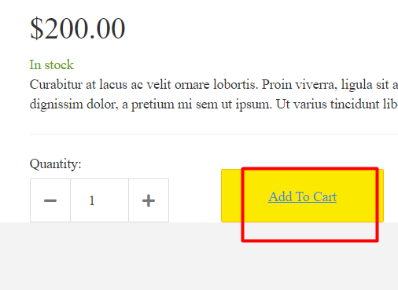
hinh1

hinh2

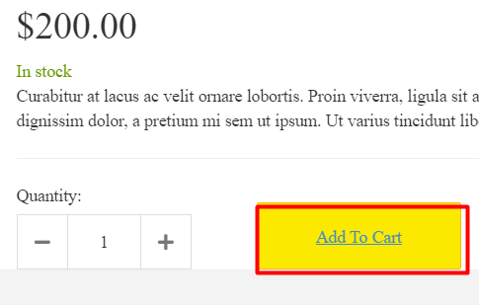
hinh3

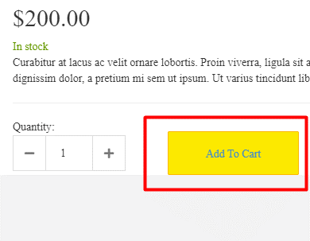
hinh4

hinh5

hinh6

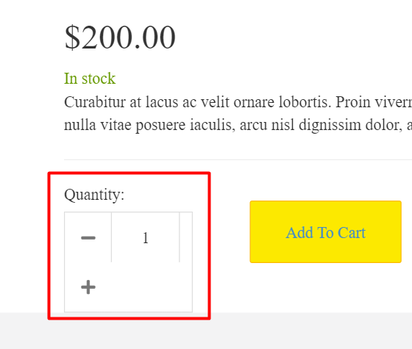
hinh7

hinh8

hinh 9

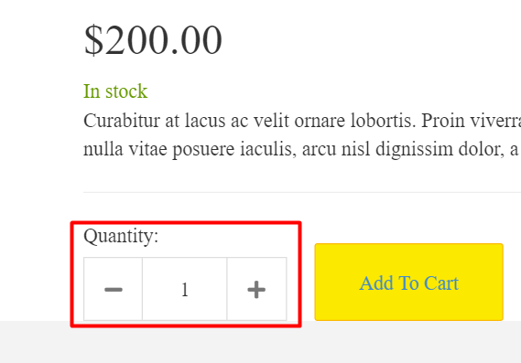
hinh 10

hinh11

hinh12

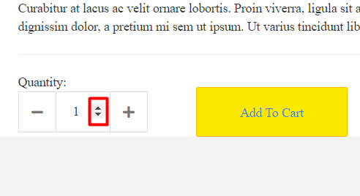
hinh13

hinh14

hinh15

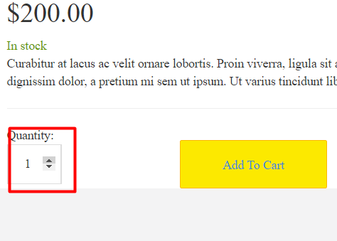
hinh16

hinh17

hinh18

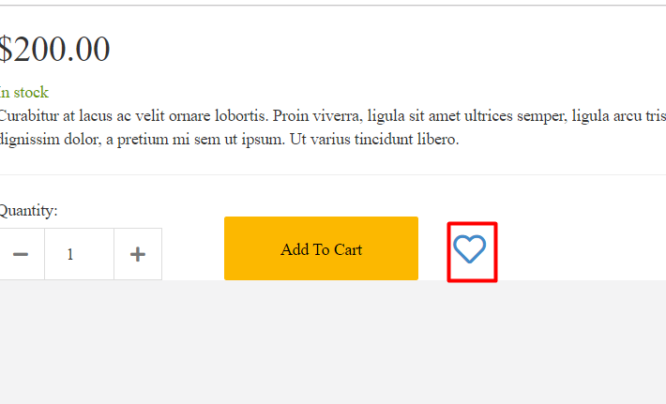
hinh19

hinh20

hinh21

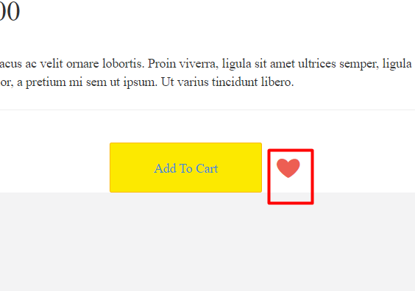
hinh22

hinh23

hinh24

hinh25

hinh26

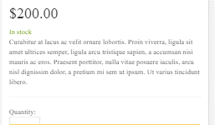
hinh27

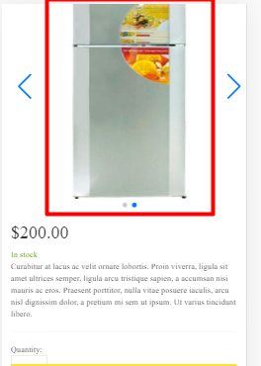
hinh28

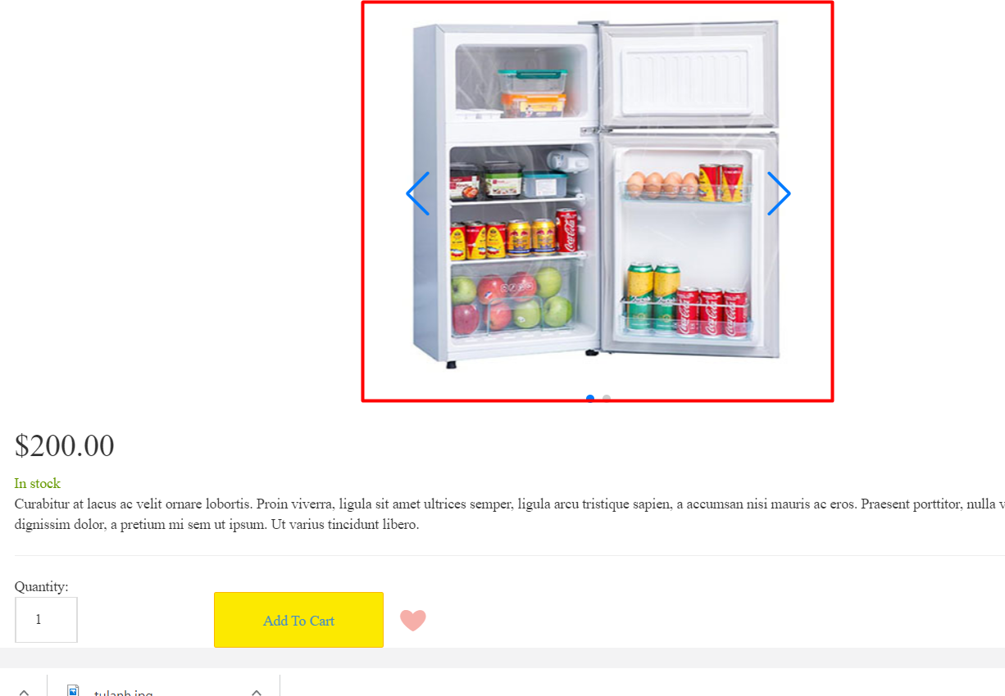
hinh29

hinh30

